상품제안서
페니체 A5 2022 위클리 플래너 (플레인) | 상품코드: F08976

 |  |  |  |  |  |  | 02-412-0044 | www.easy1.co.kr
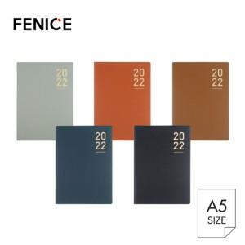

【상세/제작정보】 | * 주문 제작 상품이므로 납기일이 최소 7일~10일 소요됩니다. * 100개이하 구매 불가능 / 컬러 MOQ 100개입니다. * 기본 사이즈 4X2cm 이내 무료 인쇄 (더 커지거나 로고의 난이도가 높을경우 추가비용 발생합니다)

【인쇄/포장옵션】 | 불박 / 포장지포장

【공급단가】 | 수량 | 100~ | 300~ | 500~ | 1,000~ | 3,000~
*VAT별도 | 단가 | 9,550원 | 9,200원 | 8,850원 | 8,500원 | 8,290원

【상품 URL】 | https://dev.easy1.co.kr:443/src/goods_detail.php?gdno=8976

